装箱单
上 海 汭 珩 发 货 清 单

 |  |  | Shipping Date 发货日期: | 2024-07-08
 |  |  | 快递单号: | 73527051629707 |  | 中通快递 | 陈国良，13906695501，宁波市镇海区蛟川街道五里牌340号方兴鞋业内4幢三楼萌启迪服饰

ORDER NR | Item Code | ARTICLE | Colour | Size | Order Qty | Back-up Qty | Total Qty | Net Weight (kg) | Gross Weight (kg) | Carton #/Total | REMARK
订单号 | 产品型号 | 款号 | 颜色 | 尺码 | 订单数 | 备品数 | 总实发数 | 净重（公斤) | 毛重（公斤) | 包装规格 | 备注
萌启迪003 | 浅粉色葫芦别针，2400 | PO#006435，SAJD001 款 | 浅粉色 |  | 2400 | 12 | 2412 | 1.09 | 1.22 | 14*36*9 | 1 | 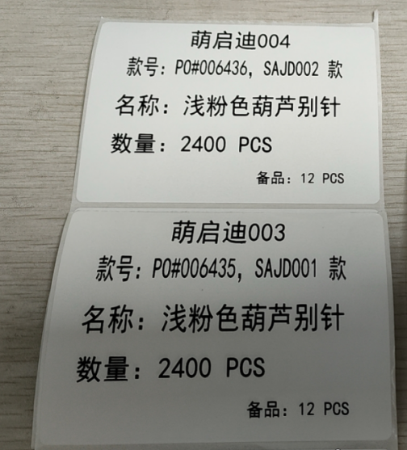 | 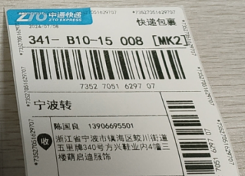
萌启迪004 | 浅粉色葫芦别针，2400 | PO#006436，SAJD002 款 | 浅粉色 |  | 2400 | 12 | 2412

 |  |  |  |  | 4800 | 24 | 4824 |  | 1.22 |  | 1

